상품제안서
라일리 친환경 리유저블 텀블러 500ml 국내생산 | 상품코드: S36894

 |  |  |  |  |  |  | 02-713-8555 | www.synergygift.co.kr
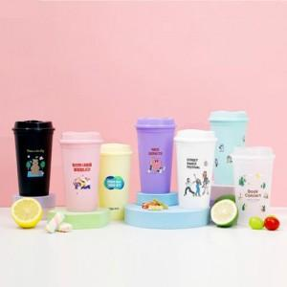

【상세/제작정보】

【인쇄/포장옵션】 | 실크, 레이저 / 포장지포장

【공급단가】 | 수량 | 100~ | 300~ | 500~ | 1,000~ | 3,000~
*VAT별도 | 단가 | 4,990원 | 4,810원 | 4,620원 | 4,440원 | 4,320원

【상품 URL】 | https://www.synergygift.co.kr:443/src/goods_detail.php?gdno=36894

